Sheet1
Scene No. | 2
Quest Title | 询问包裹 二
Quest Log | 完成任务
Map No. | 22
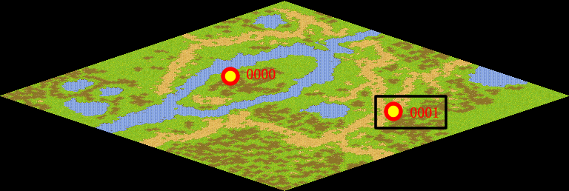
NPC No. | 1
Condition
Dialog | 明白了，是我自己忘记了才造成的疏忽，我应该自己去把包裹拿回来，不过还是谢谢你。
Select | 1：完成，2：取消
Result | 1 :关闭对话框 消除Qlog-0002-001 , 2 : 关闭对话框

NPC No. | 3
Condition
Dialog | 自己犯的错误怎么能麻烦别人呢，这可不对。
Select | 1：确定
Result | 1 :关闭对话框

ScriptFile | Qlog-0002-002.scr
 | Q0001-0002-002.scr
 | Q0003-0002-002.scr

